Tabelle1
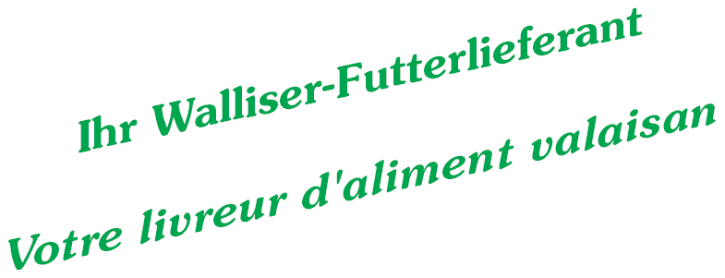
Birkenweg 2c
3930 Visp
027 / 946 23 23
futtermuehle.visp@gmail.com

Alimentation pour poules

 | Conventionnel

Nr. | Artikel | Gehalte
 |  | RP % | RF %
340.00 | Aliment complet pondeus | 17 | 4
346.06 | Mélange de grains | 9.3 | 2.7
320.00 | Poulettes 8-16 semaines | 14.8 | 4.9
361.00 | Aliment poulets engrais | 21.3 | 3.3

